Rękawica_5palcowa_ochr_palców_i
 |  |  |  |  | baza-nw.ciop.pl
Kalkulator naddatków wymiarowych wynikających stosowania środków ochrony rąk
Zagrożenia mechaniczne
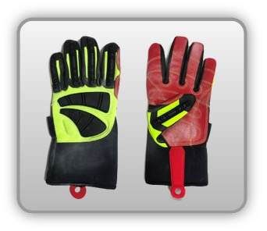 | Rękawica cechach ochronnych pięciopalcowa wzmocnieniami palców śródręcza (tkanina, skóra zwierzęca)


Kalkulator naddatków wymiarowych rękawicy cechach ochronnych pięciopalcowej wzmocnieniami palców śródręcza (tkanina, skóra zwierzęca)
Typ NW | miara antropo­metryczna y1, x1, o1, y2, x2, o2 [cm] | wymiar całkowity Y1, X1, O1, Y2, X2, O2 [cm] |  | wymiar naddatku [cm] |  | przyrost względny [%]
 |  | min | max | min | max | min | max
NW długości ręki Y1 | 17.5 | 17.9 | 18.2 | 0.4 | 0.7 | 2.3 | 4.0
NW szerokości ręki X1 | 7.5 | 8.5 | 8.9 | 1.0 | 1.4 | 13.3 | 18.7
NW obwodu ręki O1 | 18.5 | 23.5 | 24.6 | 5.0 | 6.1 | 27.0 | 33.0
NW długości palców /palec nr 2 wskazujący Y2 | 6.4 | 7.2 | 8.0 | 0.8 | 1.6 | 12.5 | 25.0
NW szerokości palców /palec nr 2 wskazujący X2 | 1.3 | 2.1 | 2.4 | 0.8 | 1.1 | 61.5 | 84.6
NW obwodu palców /palec nr 2 wskazujący O2 | 5.3 | 7.0 | 7.8 | 1.7 | 2.5 | 32.1 | 47.2

Opracowano na podstawie wyników V etapu programu wieloletniego „Poprawa bezpieczeństwa i warunków pracy”, finansowanego w zakresie badań naukowych i prac rozwojowych ze środków Narodowego Centrum Badań i Rozwoju. Projekt I.PB.10: Opracowanie danych do nowego atlasu miar człowieka, związanych ze stosowaniem środków ochrony indywidualnej z uwzględnieniem wybranych parametrów widzenia. Koordynator programu: Centralny Instytut Ochrony Pracy – Państwowy Instytut Badawczy.

